项目计划
"达令"项目计划

项目背景 | 根据数据统计2014年中国移动购物用户规模突破3亿，增长速度超过35%,高于pc购物用户25%的增长速度，与移动购物规模不断增长同样令人瞩目的是，移动购物模式越来越多样化，电商平台的手机APP，独立移动电商APP，微信购物，QQ购物等迅猛发展，越来越多的人选择用手机进行购物。 而随着人们生活生活水平的提高，购买海外的产品已经是购物领域里的一大板块，海淘的平台也应运而生，但是可以说是鱼龙混杂。 我们公司看准电商和海淘这个机遇，在14年获得IDG数百万美元的A轮融资，14年6月上线，同年12月完成B轮融资，定位"达令"为一款提供全球购物的电商APP 。之所以只推出手机端，是因为我们这款应用针对的人群是喜爱购物的年轻人，公司经过市场调查和分析，认为手机端是最适合客户需求和产品定位的。 我们公司的竞争实力在于采用自营模式，与海外300多家知名品牌直接签约，保证了商品的独特性，加之价格亲民，所以以极快的速度吸引到年轻人的喜爱，购买率非常高。由于我们的APP主要针对的是年轻群体，所以页面的整体风格都是比较现代的，操作也是简洁易上手。 经过技术部门的讨论，最终我们选定VUE来实现。选择VUE的原因是因为我们希望我们的项目组件化，这样不论是在组件的复用上还是后期的维护上，都可以大大的提高效率。而VUE的核心思想就是组件开发，这与我们的需求不谋而合，加之VUE轻量且高效，对于我们项目的开发有很大的帮助

项目设计 | 实现功能 | 1、登录注册：注册新用户的信息提交与保存，登录用户的用户信息数据的提取与验证
 |  | 2、购物车：购物车功能的实现，产品数据的跨页面传值，购物车的结算以及增删改查的操作
 |  | 3、模糊查询：用户搜索产品信息时，利用过滤器筛选出符合的内容并在页面上展示
 |  | 4、时间管理：由于很多产品属于抢购产品，所以要进行倒计时的处理
 | 项目模块 | 第一板块：主页 | 1、搜索栏（模糊搜索）
 |  |  | 2、导航栏（滑动及链接）
 |  |  | 3、优惠券
 |  |  | 4、抢购区（倒计时）
 |  |  | 5、今日新品（后台数据调取）
 |  |  | 6、热销新品榜（后台数据调取）
 |  |  | 7、猜你喜欢（后台数据调取）
 |  |  | 8、底部分栏（路由:点击切换二级页面）
 |  | 第二板块：分类 | 1、搜索栏
 |  |  | 2、左侧导航栏（路由：点击切换三级页面）
 |  |  | 3、右侧产品展示区域（后台数据处理）
 |  |  | 4、底部分栏（路由:点击切换二级页面）
 |  | 第三板块：团购 | 1、今日约惠
 |  |  | 2、预告
 |  | 第四板块：购物车 | 1、未注册时的注册页面
 |  |  | 2、产品明细（跨页面取值，产品数量统计、价格计算）
 |  |  | 3、价格核算及结算（跨页面传值）
 |  |  | 4、业务流：点击加入购物车、订单详情、购买
 |  | 第五板块：用户管理 | 1、登录注册页面（手机号及验证码判断，存储用户信息(localStorage)）
 |  |  | 2、订单管理 |  | （1）查看全部订单(订单的存储)
 |  |  |  |  | （2）待付款、待收货、待评价
 |  |  |  |  | （3）退货
 |  |  | 3、我的钱包 |  | 优惠券、余额、达令币
 |  |  | 4、其他管理 |  | （1）我的优惠券
 |  |  |  |  | （2）我的收藏
 |  |  |  |  | （3）我的地址
 |  |  |  |  | （4）浏览记录

项目工具 | 本项目开发工具为webstrom，利用GIT管理源代码
编码标准 | HTML、CSS均以W3C为标准，javascript部分以原生JS为准
数据接口 | 详情见接口文档

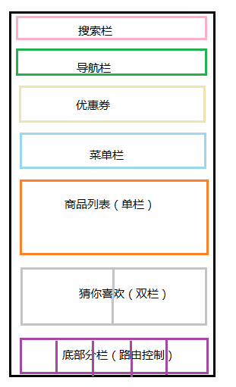
项目分解 | 首页 |  |  | 样式 |  | 行为 | 数据接口(具体详情见接口文档)
 |  |  | 搜索栏 | 见原型图 |  | 点击进入搜索页面，利用过滤器搜索内容 | http://touch.daling.com/api/menu/hot?_=1501229433019
 |  |  | 导航栏 | 见原型图 |  | 1、可左右拖动，点金进入相应页面 | http://touch.daling.com/api/menu/homeChannel?_=1501229433022
 |  |  |  |  |  | 2、下拉按钮，当点击下拉按钮后，左右拖动失效，导航内容全部显示，点击其他区域下拉条隐藏，出现横向导航栏

 |  |  |  |  |  | 3、此部分需用到路由切换二级页面
 |  |  | 优惠券 | 见原型图 |  | 1、点击进入领取优惠券界面 | http://touch.daling.com/api/index/index?_=1501229433020
 |  |  | 菜单栏 | 见原型图 |  | 2、点击进入相应页面 | http://touch.daling.com/api/index/index?_=1501229898820
 |  |  | 商品列表 | 见原型图 |  | 1、根据从后台获取的数据展示在网页上，点击进入相应的商品页面，其中限时特卖产品包含倒计时功能

 |  |  |  |  |  | 2、点击加入购物车，需实现数据的调取和跨页面传值

 |  |  |  |  |  | 3、商品列表吧包括：抢购区、今日新品热销榜单

 |  |  | 猜你喜欢 | 见原型图 |  | 1、根据从后台获取的数据展示在网页上，点击进入相应的商品页面，其中限时特卖产品包含倒计时功能 | http://touch.daling.com/api/index/getGuess?_=1501229433023

 |  |  |  |  |  | 2、主要技术涉及到数据的调取和跨页面传值

 |  |  | 底部分栏 | 见原型图 |  | 1、此部分需用到路由切换二级页面
 |  |  |  |  |  | 2、点击切换二级页面，并且更改样式

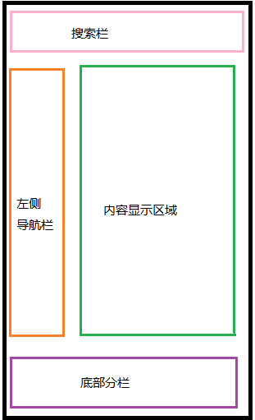
 | 分栏 |  |  | 样式 |  | 行为 | 数据接口(具体详情见接口文档)
 |  |  | 搜索栏 | 见原型图 |  | 点击进入搜索页面，利用过滤器搜索内容 | http://touch.daling.com/api/menu/hot?_=1501229433019
 |  |  | 左侧导航栏 | 见原型图 |  | 1、点击切换二级页面，需配置路由 | http://touch.daling.com/api/menu/getMenu?_=1501232369063
 |  |  |  |  |  | 2、点击后更改样式
 |  |  | 内容区域 | 见原型图 |  | 1、点击进入详细商品页 | http://touch.daling.com/api/menu/getMenu?_=1501232369063
 |  |  |  |  |  | 2、需从后台调取数据，根据点击进行跨页面传值

 |  |  | 底部分栏 | 见原型图 |  | 1、此部分需用到路由切换二级页面
 |  |  |  |  |  | 2、点击切换二级页面，并且更改样式

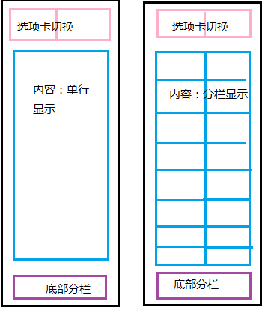
 | 约惠 |  |  | 样式 |  | 行为 | 数据接口(具体详情见接口文档)
 |  |  | 选项卡 | 见原型图 |  | 1、点击切换二级页面，需配置路由
 |  |  | 内容区域 | 见原型图 |  | 1、从后台获取相应数据，点击进入商品详情页面 | http://touch.daling.com/api/promotion/todayFlashGoods?page=1&_=1501241973104

 |  |  |  |  |  | 2、点击加入购物车，跨页面传值和localstorage存储

 |  |  |  |  |  | 3、由于两个子页面样式不同，所以需重新写组件 | http://touch.daling.com/api/promotion/todayFlashGoodsForenotice?_=1501243977413

 |  |  | 底部分栏 | 见原型图 |  | 1、此部分需用到路由切换二级页面
 |  |  |  |  |  | 2、点击切换二级页面，并且更改样式

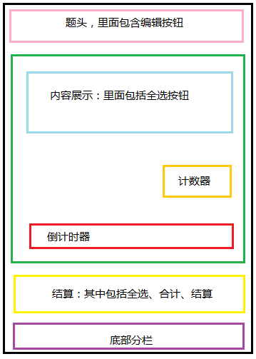
 | 购物车 |  |  | 样式 |  | 行为 | 数据接口(具体详情见接口文档)
 |  |  | 编辑按钮 | 见原型图 |  | 1、点击编辑按钮后，可对商品进行数量更改和删除

 |  |  |  |  |  | 2、编辑页面可以将购物车商品移入收藏夹，需用到跨页面传值

 |  |  | 内容区域 | 见原型图 |  | 1、点击可进入相应产品详情页
 |  |  |  |  |  | 2、已购买或移入收藏夹的商品自动从购物车清除

 |  |  | 计数器 | 见原型图 |  | 1、点击对应加减按钮对产品进行数量控制
 |  |  | 倒计时器 | 见原型图 |  | 1、如果是限时抢购商品，需有倒计时器，时间到了商品删除

 |  |  | 结算 | 见原型图 |  | 1、根据计数器的数量自动核算价格
 |  |  |  |  |  | 2、全选按钮可以控制全选所有商品
 |  |  |  |  |  | 3、点击去结算跳转到支付页面（支付页面分为未注册用户和已注册用户）

 |  |  | 底部分栏 | 见原型图 |  | 1、此部分需用到路由切换二级页面
 |  |  |  |  |  | 2、点击切换二级页面，并且更改样式

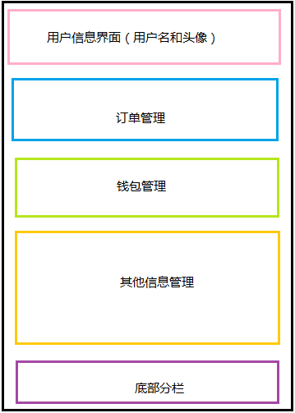
 | 用户信息 |  |  | 样式 |  | 行为 | 数据接口(具体详情见接口文档)
 |  |  | 用户信息 | 见原型图 |  | 1、点击进入更改信息页面：可以更改头像、会员名、收货地址、退出账户

 |  |  |  |  |  | 2、登录需进行手机验证和验证码验证
 |  |  | 订单管理 | 见原型图 |  | 1、点击进入相应更改页面
 |  |  |  |  |  | 2、需对订单进行筛选和保存
 |  |  | 钱包管理 | 见原型图 |  | 1、点击进入相应页面
 |  |  | 其他信息管理 | 见原型图 |  | 1、点击进入相应页面
 |  |  |  |  |  | 2、浏览记录需要使用localStrorage
 |  |  | 底部分栏 | 见原型图 |  | 1、此部分需用到路由切换二级页面
 |  |  |  |  |  | 2、点击切换二级页面，并且更改样式

任务规划及进度(7月29日--8月2日)
项目时间 | 具体工作内容 |  |  |  |  |  | 是否完成
第一天(7-29) | 1、搭建框架（项目雏形） |  |  |  |  |  | Y
 | 2、首页静态页面--搜索栏 |  |  |  |  |  | Y
 | 3、首页静态页面--导航栏 |  |  |  |  |  | Y
 | 4、首页静态页面--优惠券 |  |  |  |  |  | Y
 | 5、首页静态页面--抢购区 |  |  |  |  |  | Y
 | 6、首页静态页面--今日新品 |  |  |  |  |  | Y
 | 7、首页静态页面--热销单品 |  |  |  |  |  | Y
 | 8、首页静态页面--猜你喜欢 |  |  |  |  |  | Y
第二天(7-30) | 1、首页页面的数据调取及展示 |  |  |  |  |  | Y
 | 2、搭建分类页面并进行数据调取,完成页面内点击调取数据 |  |  |  |  |  | Y
 | 3、团购静态页面搭建及数据调取，二级路由的实现 |  |  |  |  |  | Y
第三天(7-31) | 1、搭建购物车静态页面(未添加商品时) |  |  |  |  |  | Y
 | 2、搭建用户管理静态页面 |  |  |  |  |  | Y
 | 3、底部分栏（路由跳转） |  |  |  |  |  | Y
第四天(8-1) | 1、完成退出账户,清除用户信息 |  |  |  |  |  | Y
 | 2、登录功能实现 |  |  |  |  |  | Y
 | 3、完成搜索功能(过滤器模糊搜索) |  |  |  |  |  | Y
第五天(8-2) | 1、搜索跨页面传值 |  |  |  |  |  | Y
 | 2、搭建商品详情页面 |  |  |  |  |  | Y
 | 3、实现购物车操作功能（有商品后的购物车页面，购物车数量价格的核算、结算功能） |  |  |  |  |  | Y
第六天(8-3) | 1、完善购物车功能 |  |  |  |  |  | Y

项目进行中的问题及解决方案
问题 |  |  |  | 解决方案
1、v-for遍历图片不显示 |  |  |  | <img v-bind:src='obj.image_url'> 使用v-bind绑定src
2、导航栏overflower-x设置后不能正常使用 |  |  |  | 在最外层套一个div,不设置宽，里面第一层设总宽，第二层设每一个小div的宽
3、axios获取数据后无法操作 |  |  |  | data里面要声明，在created里var self=this
4、v-for遍历title正常遍历，内容不可以，console.log可以获得数据但是在HTML里写就不行 |  |  |  | 单独把其他数据放在一个数组里，和title分离

5、由于json数据存在多层嵌套v-for获取json数据时出现错误，循环到的不是数组也不是对象,导致无法在页面上面显示。 |  |  |  | that.goods = Object.assign({}, that.goods, res.data.data[index]);在v-for里面再嵌套v-for剥离数据

6、二级路由无法成为默认页面 |  |  |  | created(){ this.$router.push('/home') }
7、点击改变背景色无法实现，报错background未定义 |  |  |  | 选择元素的时候使用document.querySelector
8、methods内函数作用域问题 |  |  |  | 现在data里声明，methods里面不要用var 用this
9、搜素栏点击搜索后传值，路径找不到
10、搜索页面点击相应物品类别跨页面传值 |  |  |  | 输出：this.$router.push({path:"/searchgoods", query: {id: index}})
 |  |  |  | 接受： this.sel=this.$route.query.id;
11、购物车加减一点都加或都减 |  |  |  | 绑定id根据后台数据修改

